Overzicht
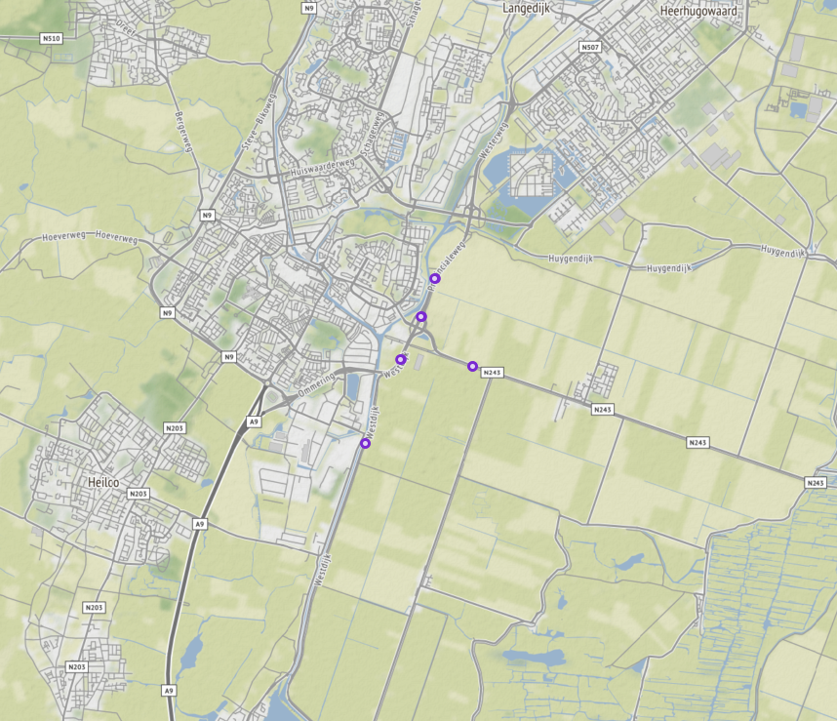
Aanvraagnaam | export5
Periode | 08-01-2020 tot en met 15-01-2020
Dagen van de week | werkdagen inclusief feestdagen

Geselecteerde locaties
Volgnummer | ID | Naam | Latitude | Longitude
0 | PNH02_PNHTI554 | Westerweg van Nieuwe Schermerweg - Huygendijk/Nollenweg (N508) | 52.630854525 | 4.7827702463
1 | PNH02_PNHTI554r | Westerweg van Huygendijk/Nollenweg (N508) - Nieuwe Schermerweg | 52.630902213 | 4.7825230513
2 | PNH02_PNHTI560 | Westdijk van Noordervaart (N243) - Boekelerweg | 52.605921302 | 4.7653411772
3 | PNH02_PNHTI560r | Westdijk van Boekelerweg - Noordervaart (N243) | 52.605921302 | 4.7653411772
4 | PNH02_TI720L | Noordervaart van Zuidervaart - Noordervaart Zuidzijde | 52.61762475 | 4.7920945303
5 | PNH02_TI720R | Noordervaart van Noordervaart Zuidzijde - Zuidervaart | 52.617626108 | 4.7920880033
6 | PNH02_TI872L | Provincialeweg van Bestevaerstraat - Noordervaart (N243) | 52.61860624 | 4.7741636572
7 | PNH02_TI872R | Provincialeweg van Noordervaart (N243) - Bestevaerstraat | 52.618633089 | 4.7740668812
8 | PNH02_TI873L | Provincialeweg van zuidelijke op/afrit Noordervaart (N243) - noordelijke op/afrit Noordervaart (N243) | 52.625056234 | 4.7792507373
9 | PNH02_TI873R | Provincialeweg van noordelijke op/afrit Noordervaart (N243) - zuidelijke op/afrit Noordervaart (N243) | 52.625166134 | 4.7790635423

